1-41
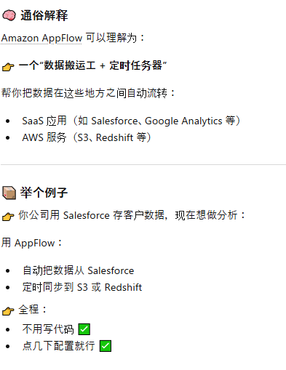
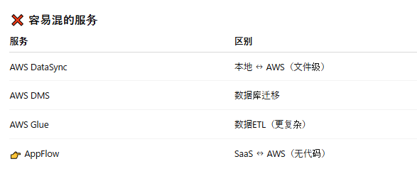
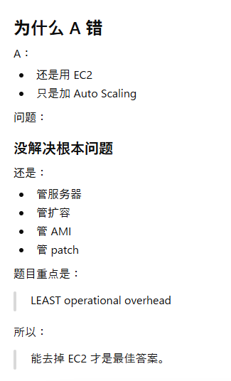
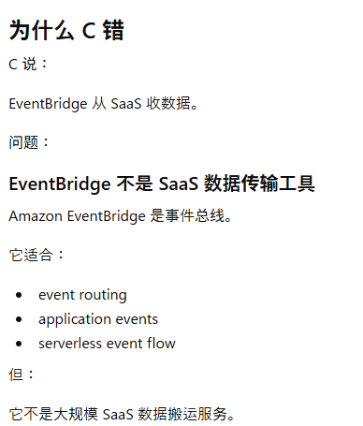
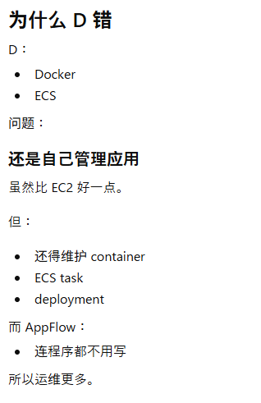
1 | Amazon S3 Transfer Acceleration 是一个加速跨地域上传/下载到 S3 的功能，通过 AWS 全球边缘节点（类似 CDN）让数据更快进入 S3。
 | S3 Cross-Region Replication（CRR）
 |  | —— 把一个 Region 里的 S3 Bucket 文件，自动复制到另一个 Region 的 Bucket。
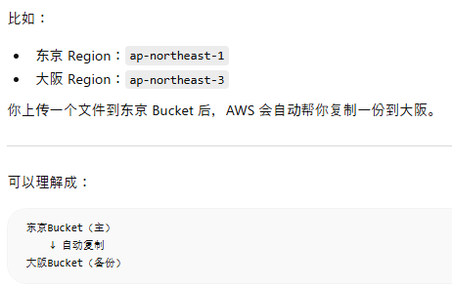

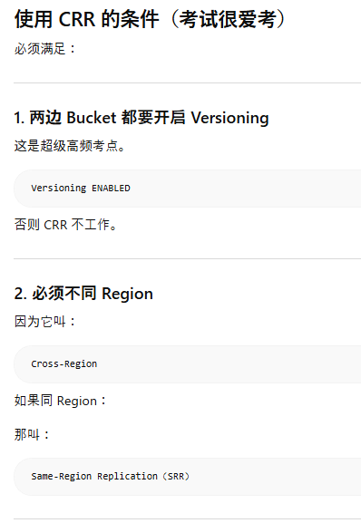
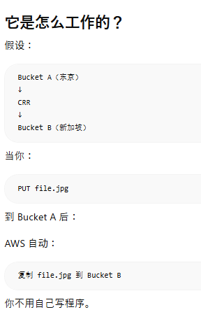

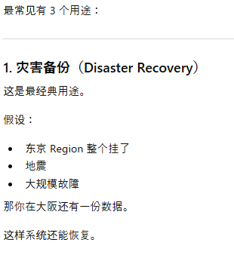

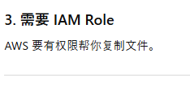
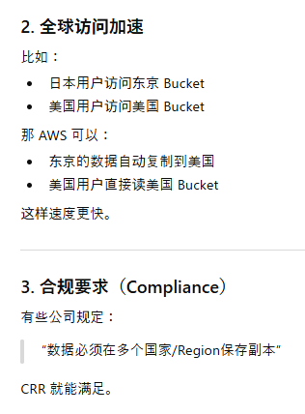

2
3 | PrincipalOrgID
 |  | PrincipalOrgID 是 AWS IAM Policy 里的一个“条件键（Condition Key）”，用来限制“只有属于某个 AWS Organizations 组织里的账号”才能访问资源。
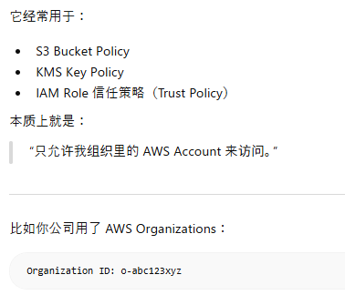
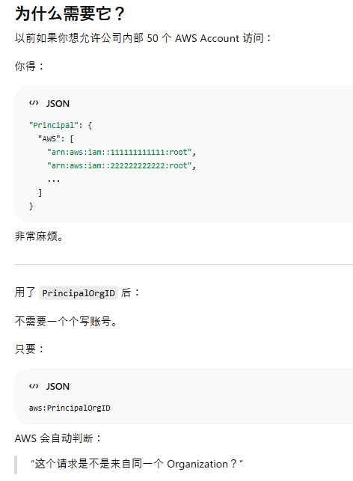

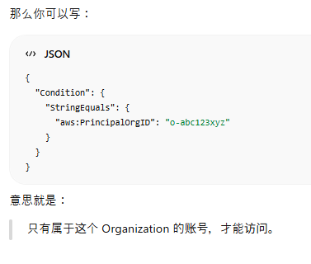

 | PrincipalOrgPaths
 |  | 它不仅能判断：“是不是我组织里的账号”还能判断：“是不是组织里某个 OU（Organizational Unit）下面的账号”
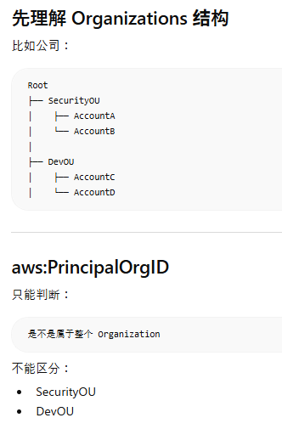
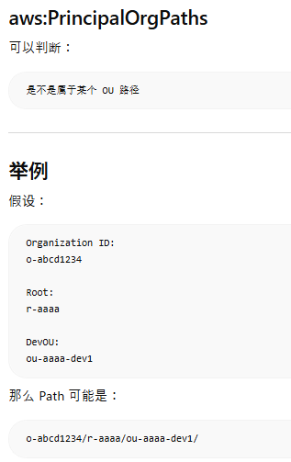

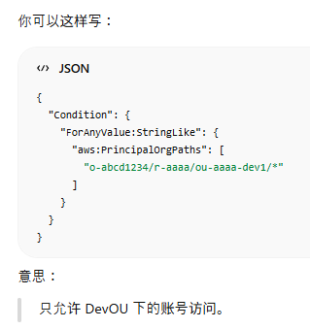
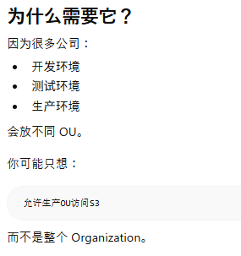

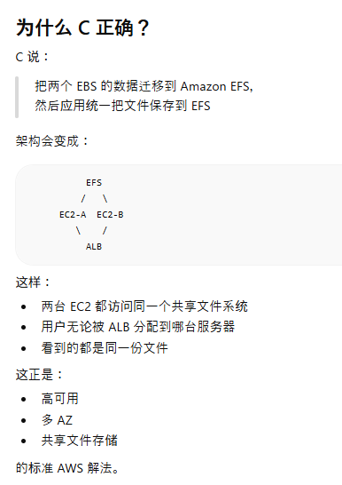
4
5 | 因为现在的问题是：

 | EC2-A 有一部分文件
 | EC2-B 有另一部分文件
 | 用户刷新后，请求被 ALB 随机分配到不同 EC2
 | 所以用户只能看到“当前那台服务器上的文件”
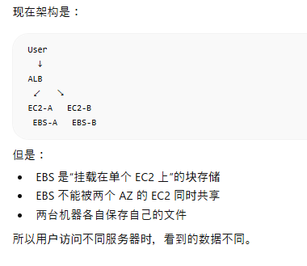

6
7
8
9 | ：Amazon S3 File Gateway可以扩展本地存储疑间，并提供低延迟访问最近使用的文件。
10 | Standard Queue
 |  | 高吞吐量、至少一次传递、顺序不保证
 | FIFO Queue
 |  | 严格顺序、恰好一次处理、吞吐量较低
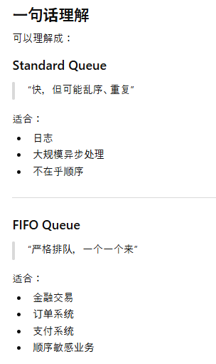
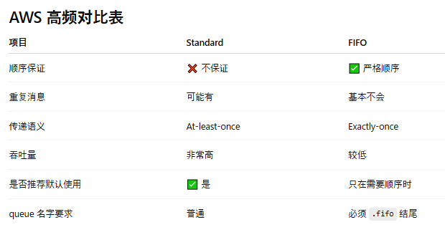

11
12 | CloudFront → S3
 | 这是 AWS 最经典、最推荐的静态网站架构之一。
 | 通常不会再加 AWS Global Accelerator。

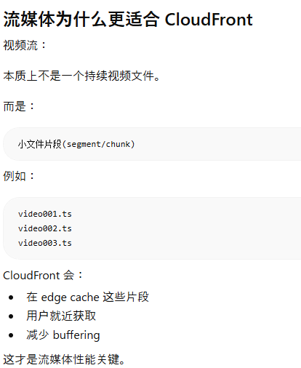

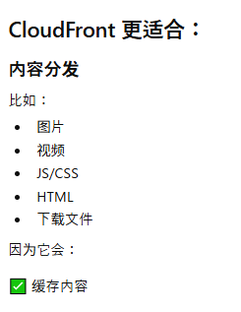
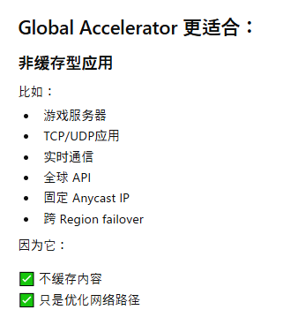

 |  |  | 流媒体

13
14
15 | AWS Firewall Manager 本身“不直接过滤流量”。
 |  | 它更像：“安全策略统一管理中心”
 |  | 真正执行过滤的是：
 |  | AWS WAF
 |  | AWS Shield
 |  | Security Group
 |  | Network ACL
 |  | Route 53 Resolver DNS Firewall
 |  | Network Firewall
 |  | 等服务。

16 | QuickSight的最佳实践是通过用户和组进行权限分配，而不是直接使用IAM角色
17 | IAM policy
 |  | AWS Identity and Access Management 的 IAM Policy 本质上就是：“权限说明书”.它定义：谁（Who）能对什么资源（What）做什么操作（Action）
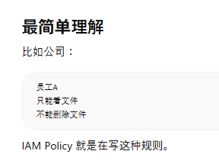
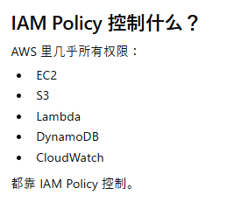
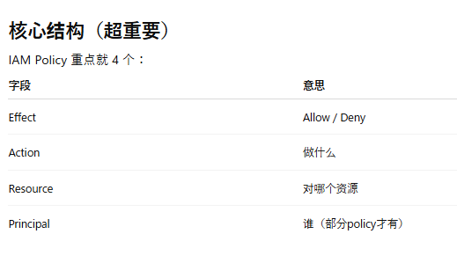
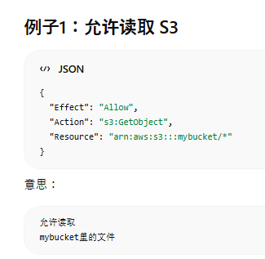
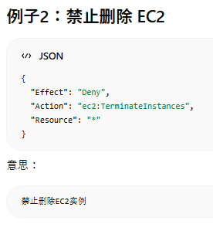

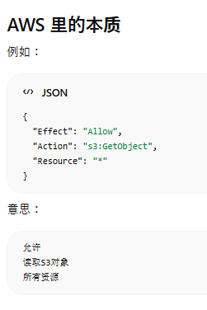

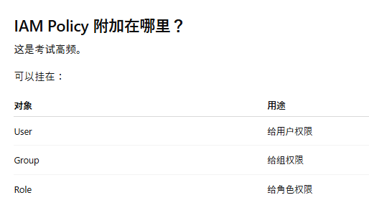

 |  |  |  |  |  |  |  | 不能“直接”挂到 EC2 Instance

18 | 无服务器架构设计
 | 持久化和无状态组件的设计

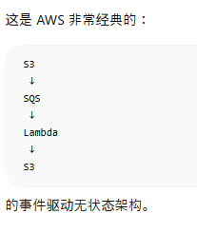
 |  |  |  | AWS 一看到：

 |  |  |  | stateless
 |  |  |  | loosely coupled
 |  |  |  | asynchronous

 |  |  |  | 基本就要想到：

 |  |  |  | ✅ SQS

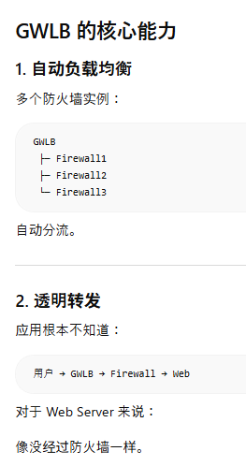
19 | Gateway Load Balancer
 |  | 它是 AWS 专门为了：第三方防火墙，IDS/IPS，Deep Packet Inspection，安全 Appliance设计的。
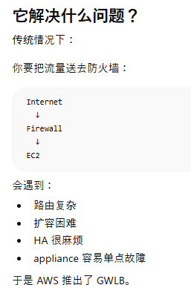
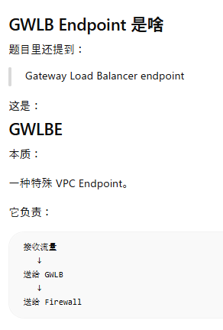

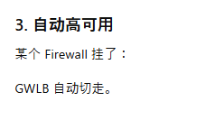

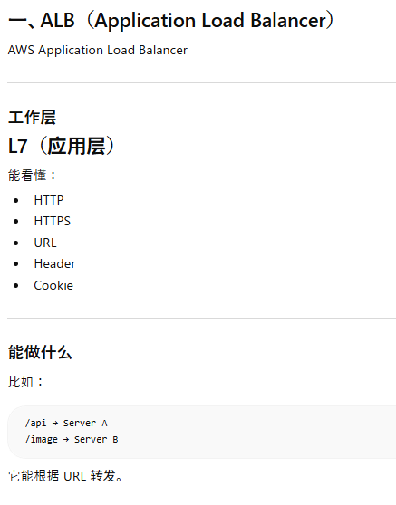
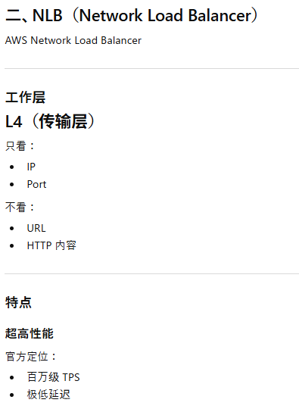
 | 三种 LB 区别
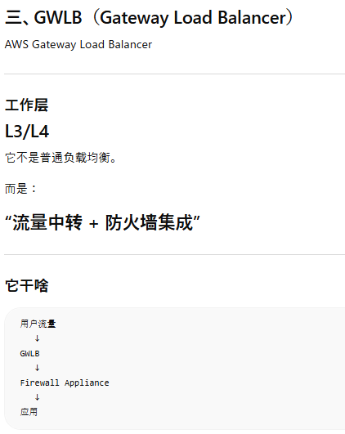

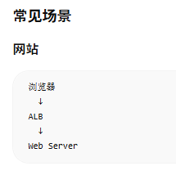
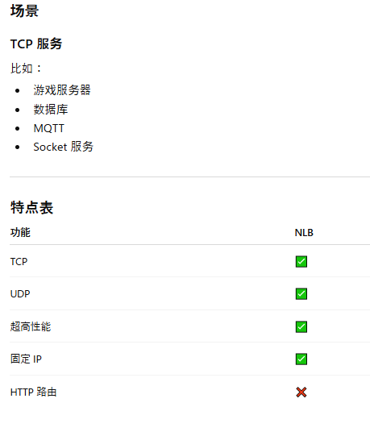
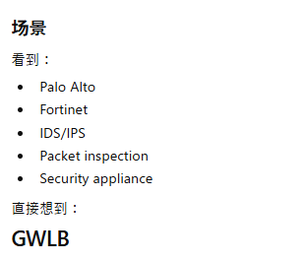

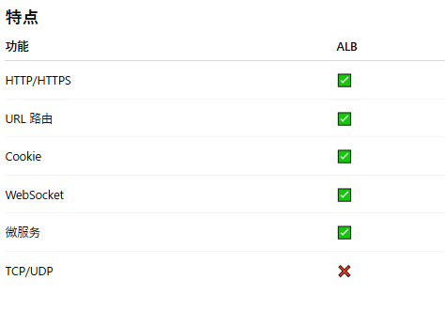

 |  | “HTTP/HTTPS” |  | “TCP/UDP” |  | “第三方防火墙” | “固定 IP” |  | “根据 URL 路由” | “Packet inspection”

 |  | → ALB |  | → NLB |  | → GWLB | → NLB |  | → ALB | → GWLB

 |  |  |  |  |  |  | ALB 没固定 IP。

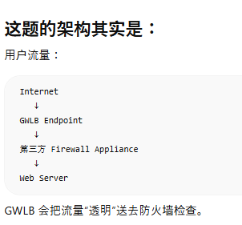
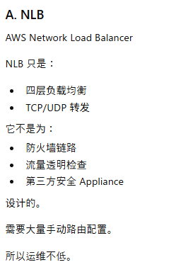

20 | Amazon EBS Multi-Attach
 |  | 一个 EBS Volume 同时挂载到多个 EC2
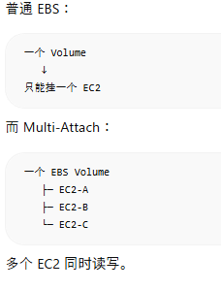
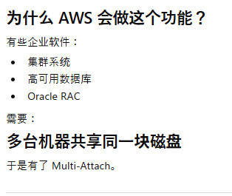

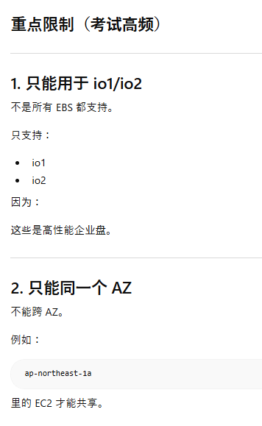
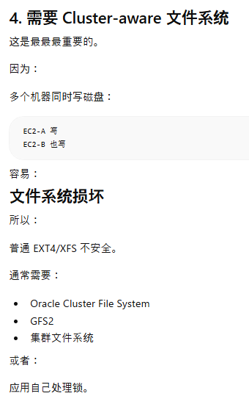




 | Fast Snapshot Restore（FSR）
 |  | 让 Snapshot 恢复出来的 EBS 立刻满性能运行





 | C选项
 |  | 手动 initialize 新 Volume
 |  | 手动预热（warm up）。
 |  |  | 运维复杂
 |  |  | 很慢
 |  |  | AWS 已经推出 FSR 替代


21


22
23
24 | Cost Explorer granular filtering

 |  | “非常细粒度地筛选 AWS 花费数据”。





25
26






27 | Amazon CloudWatch Dashboard的共享功能
 |  | “把监控仪表盘分享给别人看”。




28 | AWS SSO（IAM Identity Center）不仅仅是“认证登录”，
 | 它还需要读取（lookup）本地 AD 的用户和组。
 |  | 需要 two-way trust



29 | Route 53 的延迟记录无法提供自动故障转移功能。
 | CloudFront 主要用于内容分发，不适合处理实时 VoIP 流量。
 | AWS Global Accelerator 提供跨区域的低延迟路由，并支持自动故障转移
 |  | 将 NLB 作为 Global Accelerator 的端点，可以实现跨区域的低延迟路由和自动故障转移。


30 | RDS Stop






 | Snapshot
 |  |  |  |  | Restore Snapshot 后


31 | Amazon Kinesis Data Streams
 |  | “大量数据持续不断地产生，并且需要实时处理”












 | Amazon Kinesis Data Firehose
 |  | “自动把实时数据送到目标存储的搬运工”












 | Kinesis Data Firehose主要用于将数据流入存储服务（如S3或Redshift），而不是实时处理数据。虽然可以通过Lambda集 成移除敏感数据，但Firehose不适合实时共享数据给其他应用
32
33
34
35
36 | multi-Region KMS key
 |  | Multi-Region KMS key（多区域 KMS 密钥） 是 AWS KMS 提供的一种“可以跨 Region 复制、并且保持相同身份”的加密密钥。






37 | AWS Systems Manager Session Manager
 |  | 结论：AWS Systems Manager Session Manager 是一种“无需 SSH / RDP / 开端口”的安全远程登录 EC2 方式，通过 IAM 控制权限，直接在 AWS 上管理实例。




 |  |  |  |  |  |  |  |  | Session Manager = 不开端口、不用钥匙、用 IAM 直接登录 EC2



 | EC2 serial console
 |  | 即使 EC2 网络坏了、SSH 连不上，也能直接进入系统“底层终端”的救援功能。





 | Bastion Host
 |  | 放在公网中的“中转 EC2”，管理员先登录它，再通过它进入私有 EC2。







 | ：VPN连接需要额外的甀痬配甅和痳护，且仍然依赖SSH孶钥孼进行疲理。操作寡销较高，不疥合“最低操作寡销”的要 求

38
39 | Provisioned IOPS SSD
 |  | 专门提供“超高、稳定磁盘性能”的 SSD 磁盘。



 | B
 | 内存优化实例主要用于提高查询性能，而不是解决存储性能问题。
 | C
 | 突发性能实例适合轻量工作负载，无法满足高频更新的需求。

40 | Kinesis Data Firehose是一个完全托管的服务，可以搞笑地摄取和传输数据，无需额外管理基略设施。
 | B
 | 使甠EC2实例需要额外管理基略设施（如实例的启动、监控、维护），不符合题目要求的“无需管理额外基略设施”。
 | C
 | Amazon OpenSearch Service（Amazon Elasticsearch Service）主要用于实时搜索和分析，而不是长期存储和归档数据。




41 | Amazon AppFlow
 |  | ✅ 结论：Amazon AppFlow = 在 SaaS 应用和 AWS 之间“自动搬数据”的服务（不用写代码）

42-97
41
42 | 长期解决方案
 | AWS Snowball适用于大规模数据迁移，但每天订购和返回设备的操作成本高且效率低，不适合长期解决方案
43
44
45 | Lambda 是区域级服务，自动在多个可用区内运行，无需手动部署到多个可用区。
46
47
48 | Amazon ElastiCache for Redis













49 | 用户随机访问这些文件
 |  | “允许延迟”≠ “允许等12小时”
 |  | 用户主动查询并取回文件
 |  | 这意味着：

 |  | 不是纯归档
 |  | 而是在线系统的一部分
 |  | 用户仍然会直接使用

 |  | 所以D错

 | C
 | 这题 C 最大的问题是：

 | 它根本没有解决“查询（query）”的问题。

 | 它只解决了“知道文件名以后怎么取”。


50 | AWS Systems Manager Patch Manager
 |  | “自动给服务器打补丁（patch）” 的服务。











 | AWS Systems Manager Maintenance Windows
 |  | “规定什么时候执行运维任务”的功能。






 | AWS Systems Manager Run Command
 |  | “远程批量执行命令”的服务。












51
52
53 | B:使用IAM策略无法完全防止删除，因为管理员或root用户可以修改策略。
54
55
56 | API Gateway endpoint
 |  | API Gateway endpoint 指的是「API 的访问入口 URL」。

 |  | 它和你之前学的 VPC Endpoint（尤其是 Gateway Endpoint）不是一个东西。




 | Stage Variables
 |  | API Gateway 的“环境变量”。
 |  | 可以让同一个 API 在不同 stage 使用不同配置。







 | ACM 证书是“有 Region 的”。


57 | AWS Certificate Manager
 |  | 管理 SSL/TLS 证书



















58
59
60
61
62
63
64 | FSx File Gateway
 |  | 让本地办公室像访问本地共享盘一样低延迟访问 AWS 上的 FSx for Windows File Server








65
66

67 | ChangeMessageVisibility API
 |  | ChangeMessageVisibility 是 Amazon Web Services 的 Amazon Simple Queue Service 提供的一个 API，用来：“临时修改某条消息对其他消费者不可见的时间（Visibility Timeout）”







 | ReceiveMessage API
 |  | “从 Queue 取消息”的 API。


68
69
70
71 | DynamoDB PITR


 |  | DynamoDB PITR = Point-In-Time Recovery（时间点恢复）
 |  | 可以把 Amazon DynamoDB 的表恢复到“过去某一个时间点”。


72 | VPC Gateway Endpoint
 |  | 是一种让 VPC 内的资源“不经过公网”直接访问 S3 的机制。
73 | 见No.37




74 | 0.0.0.0/0 : 443
 |  | “允许全世界访问 443 端口（HTTPS）”
 | 1433是Microsoft SQL Server 的默认端口。
75 | RESTful 服务通信本质上就是：通过 HTTP API 进行系统间通信。

 | D 不是“技术错误”，而是输在了：不够“MOST operationally efficient”。




76
77
78 | AWS Backup
 |  | 👉 AWS Backup 是一个集中式备份服务，用来帮你自动备份 + 统一管理 + 恢复数据。





 | AWS Backup 提供集中式数据保护策略，可以跨多个 AWS 服务统一管理备份。

 | D 错







79 | DynamoDB模式和功能












80 | AMI 的 launchPermission 属性
 |  | 结论：AMI 的 launchPermission 属性，是用来控制“谁可以使用这个 AMI 创建 EC2 实例”的权限设置。













81 | 基于网络不直接反应到列队中
82 | AWS Config










 | A 错
 |  | ACM 没有这种“自定义过期通知规则”


 |  | ACM 的证书过期通知，通常都是通过 EventBridge 来接

 | C 错
 |  | Trusted Advisor 确实会检查：ACM certificate expiration
 |  | 但是：Trusted Advisor 不是主要方案它更偏：建议/健康检查，而不是：精细自动化告警系统

 | D 错


83
84
85 | read-only 只是“权限控制”，有更高IAM权限的人仍然可以：修改和删除
86 | AWS Systems Manager OpsCenter
 |  | 结论：AWS Systems Manager OpsCenter，是 AWS 提供的“运维问题集中管理中心”。









87
88 | Requester Pays
 |  | 结论：S3 的 Requester Pays（请求者付费）功能，是指：下载数据的人，而不是 Bucket Owner，来支付数据访问费用。






89
90
91
92
93 | Aurora Replica
 |  | Aurora Replica = Aurora 的读副本（Read Replica）


 |  | 专门帮主库分担“读取（SELECT）压力”。













 | Aurora Clone
 |  | Aurora Cloning = “秒级复制数据库”




 | Multi-AZ standby



 |  |  | 传统 RDS Multi-AZ 一般就是 2 个节点。

94
95
96
97

98-156



98



 |  |  |  |  |  | EVENTBRIDGE+FIFO SQS

99
100
101 | NAT Gateway 必须放在 Public Subnet。




102 | AWS DataSync
















103 | AWS Glue Job Bookmark
 |  | 只处理“新增”或“变化”的数据



 | AWS Glue Job NumberOfWorkers
 |  | Worker（工作节点）数量




104
105
106
107 | 自行车位置本质上确实属于“流数据（streaming data）”。但题目考点不是“是否是流数据”，而是“如何通过 REST API 存取这些数据”。




108 | 单个 SQS Queue 不支持 fan-out
 | 争议题
 | A 根本不成立
109 | s3:PutObjectLegalHold
 |  | 是一个 IAM 权限。允许用户给 S3 Object 设置或修改 Legal Hold。



 | Amazon S3 Object Lock 的 Governance mode

 | A选项，是针对归档数据的长期存储方案

110 | Presigned URL
 |  | AWS 临时生成的“带权限的特殊链接”










111
112
113 | AWS Snowcone
 |  | AWS Snowcone 是 AWS 提供的一种“超小型离线数据搬运 + 边缘计算设备”。






114
115
116
117 | Amazon CloudWatch Logs 的日志可以流转到Amazon OpenSearch Service。


118






119 | 题目强调：
 | multiple accounts
 | LEAST administrative effort


120 | CloudFront 不适合 DNS 服务






121 | Amazon RDS 的加密：不能直接对“已经存在的未加密 RDS”开启。
 | 必须：
 |  | 先复制 snapshot 并加密
 |  | 再从加密后的 snapshot restore
 |  | 用新的 encrypted DB 替换旧 DB



122
123
124
125
126
127
128
129 | Target Tracking Policy

 |  | Target Tracking Policy = “自动维持某个目标值”




 | Simple Scaling Policy
 |  | Target Tracking Policy = “自动维持某个目标值”


131 | OAI（Origin Access Identity）
 |  | OAI（Origin Access Identity） 是一种让 Amazon CloudFront 可以“私下访问” Amazon S3 的机制。










 | C选项，Distribution ID 不能作为 Principal，因为它只是 CloudFront 的“资源编号”，不是“身份”。
 | Principal 必须是 AWS 能认证的身份，例如：
 |  | IAM User
 |  | IAM Role
 |  | OAI
 | 而 OAI 才是 CloudFront 访问 S3 时真正使用的身份，所以：



132


133 | Amazon RDS Custom for Oracle
 |  | “能让你高度自定义 Oracle 数据库底层环境”的 RDS






 |  |  | Cross-Region Read Replica是 AWS 里常见的 DR（灾难恢复）方案

134
135 | VPC Peering：是 VPC 到 VPC 网络互通


 |  | ⇒A错

 | PrivateLink用于“不同公司之间”


136 | ongoing replication task
 |  | 持续复制任务，是 AWS Database Migration Service 里的一个功能。







 | AWS Schema Conversion Tool（AWS SCT）
 |  | 用于“转换数据库结构”的工具。主要用于：不同数据库类型之间迁移


137
138
139 | S3 Replication








 | S3 Event Notification
 |  | S3 Event Notification = “S3发生事件时自动通知别人”。一个 notification rule 只能有一个 destination












140
141 | CloudFront 还能加速动态内容








 | C选项





142
143 | AWS Amplify
 |  | Amazon Web Services 的 AWS Amplify，本质上是一个“帮前端开发者快速做全栈应用”的平台。

 |  | “前端版的一站式 AWS 自动化工具”




144
145
146
147
148
149
150
151 | B选项
 | AWS WAF 确实能控制 IP、流量、国家访问等。
 |  | 但它控制的是：“访问 Web 应用的 HTTP/HTTPS 请求”
 |  | 而题目的要求是：“禁止 VPC 连接互联网”
 |  | 这两个层级完全不同。




 |  |  |  | WAF 能限制“谁访问网站”，但不能阻止“VPC 上网”。

 | D选项
 | 它只是“部分封流量”，并没有真正从根本上禁止 VPC 接互联网，而且 Region 限制方式也不够强。



 | SCP（Service Control Policy）
 |  | AWS Organizations 里的“最高级权限边界策略”。它不是给用户“授予权限”的。而是：用来“禁止”账号里的人做某些事。











 | AWS Control Tower
 | AWS Control Tower 是 AWS 提供的“多账号统一治理服务”。







152 | AWS Systems Manager Session Manager
 |  | 结论：AWS Systems Manager Session Manager 是一种“无需 SSH / RDP / 开端口”的安全远程登录 EC2 方式，通过 IAM 控制权限，直接在 AWS 上管理实例。

 |  |  |  |  | Session Manager = 不开端口、不用钥匙、用 IAM 直接登录 EC2

153
154
155

156






 | AWS Lake Formation
 |  | AWS 帮你“快速搭建 Data Lake”的服务

157-223
157 | 见No.78
 | Aurora 的“自动备份（Automated Backup）
 |  | 就是 AWS 自动帮你做的数据库备份机制。你不用自己执行 backup。




158 | 见No.12
159
160


161

162
163
164 | Dead Letter Queue, DLQ
 |  | “正常处理失败很多次后，被丢进去的问题消息仓库”。









165





 |  |  |  |  |  |  |  |  |  |  | WAF 的作用是：
 |  |  |  |  |  |  |  |  |  |  | 在请求进入你的系统之前，先检查并拦截恶意流量。
 |  |  |  |  |  |  |  |  |  |  | 而 CloudFront 是用户请求进入 AWS 的“入口”。


 |  |  |  |  | WAF：不是一个会直接访问 S3 的服务

166
167 | 不能停机
 | spot在高峰的时候可能无法立刻拿到资源，所以还是得按需
168
169
170
171
172 | CloudFront Field-Level Encryption（字段级加密）

 |  | 用户提交表单时，CloudFront 会把“指定字段”立即加密。

 |  | 只有拥有私钥的后端应用才能解密。




173
174
175 | RDS Proxy

 |  | RDS Proxy = 数据库连接中介/连接池






176
177 | Amazon DynamoDB Accelerator (DAX)
 |  | DAX = DynamoDB 专用高速缓存（Cache）





178
179 | IAM 策略不能直接分配给 EC2 实例。
 | IAM 策略需要附加到 IAM 角色或用户
180
181
182 | Multi-AZ
 |  | RDS Multi-AZ 本质上就是：“RDS 的高可用（HA）方案”
 |  | 传统 RDS Multi-AZ 一般就是 2 个节点。







 | Aurora 的 Read Replica（Aurora Replica）和普通 RDS Read Replica 不太一样，它确实还能参与高可用。
 | 普通 RDS Read Replica




 |  | 读扩展 + 跨Region灾备
183 | Amazon Aurora |  |  |  |  |  |  |  |  | Aurora Auto Scaling |  |  | 自动增加/减少 Reader 实例
 |  | Amazon Aurora = AWS 自研的高性能关系型数据库（兼容 MySQL / PostgreSQL，比传统 RDS 更快、更可扩展）。









 |  |  |  |  |  | ❌ 不支持 SQL Server 引擎

184 | lambda 配置VPC














185 | ECS Task taskRoleArn
 |  | “容器运行时所使用的 IAM Role”







186
187
188 | S3 File Gateway支持NFS/SMB, 不支持SFTP协议



 | AWS Transfer Family
 |  | AWS Transfer Family 是一个托管文件传输服务，让你可以用传统协议（SFTP / FTPS / FTP）安全地把文件传到 AWS（通常是 S3 或 EFS），而且不用自己搭服务器。





189 | 客户提供的密钥需要手动管理密钥轮换，不支持自动轮换。
190 | Elastic Beanstalk Swap Environment URLs



191
 | Amazon Comprehend
 |  | Amazon Comprehend 是一个“文本分析（自然语言处理）服务”，用来自动理解文本里的含义，比如情感、关键词、语言等。





192
193
194 | highly available（高可用）
 | fail over automatically（自动故障转移）

 |  |  | 所以必须是：
 |  |  | 多台实例
 |  |  | 多AZ
 |  |  | 数据同步
 |  |  | 自动切换


 |  |  |  | 提到 Region 故障Multi-Region⇒ 灾难恢复
195
196 | DynamoDB TTL（Time To Live）

 |  | 给数据设置“过期时间”，到时间后 DynamoDB 自动删除数据。






197
198
199 | Amazon Transcribe
 |  | Speech-to-Text（语音转文字）
 | Amazon Rekognition
 |  | Amazon Rekognition 是一个“图像/视频分析服务”，用来识别图片或视频里的内容（人脸、物体、场景等）。

200 | Cognito + API Gateway Authorizer



201 | Amazon Pinpoint journey
 |  | Amazon Pinpoint 里的 Journey（旅程），本质上就是一种“自动化营销流程”。







202




 |  |  |  |  |  |  |  |  | 最新版本的SSE-S3可以1年轮换

203 | Amazon API Gateway API
 |  | Amazon API Gateway API 是 AWS 提供的“API 网关服务”，作用是：
 |  | 把你的后端服务（Lambda、EC2、Docker、内部系统等）统一暴露成 HTTP API 给外部访问。

 |  | 你可以把它理解成：

 |  | “后端系统的大门 + 转发员 + 保安 + 流量控制器”。


204 | AWS Lake Formation
 |  | “数据湖（Data Lake）管理服务”。统一收集、管理、权限控制、分析海量数据










205


 |  |  |  |  |  |  |  |  |  |  |  | 1. public S3 bucket 不符合最佳安全架构（核心错误）
 |  |  |  |  |  |  |  |  |  |  |  | 2. AWS Transfer Family（SFTP）成本较高（次要错误）




206



206 | DAX主要用于加速读取操作，而不是写入操作。
207
208 | Gateway Endpoint专门访问 S3/DynamoDB
 | Gateway Endpoint只是Route Table里的路由规则，不能附加安全组
 | Interface Endpoint：可以加 Security Group

209 | Amazon ElastiCache
 |  | Amazon ElastiCache 是 AWS 提供的 内存缓存服务（in-memory cache），用来让应用“更快读取数据、减轻数据库压力”。







 | 分布式会话（Distributed Session）
 |  | Distributed Session = Session 不放在 EC2，而放在所有服务器共享的存储（通常是 ElastiCache Redis），这样无论请求落到哪台 EC2，都能读取同一个 Session。









210
211
212
213
214
215 | 500 Mbps还是不够
 | 你只有1个月
 |  | 只有Snow

216 | 开启 SSE-KMS 后：只会影响之后新上传的对象,不会自动把“已经存在”的对象重新加密


217 | Active-Active（双活）


 | Active-Passive（主备）



218 | 443 是 HTTPS 服务端口（Web服务器监听的端口）
 | 32768-65535 是客户端临时端口（ephemeral port）


219 | M 系列（通用型）

 |  |  |  |  |  |  |  |  | EC2 实例类型（Instance Type）


 |  |  |  |  |  |  | 计算优化（Compute Optimized）C 系列
 |  |  |  |  |  |  |  | CPU 特别强。


 | 内存优化（Memory Optimized）R 系列（内存型）
 |  |  |  |  |  |  | 存储优化（Storage Optimized）I 系列
 |  |  |  |  |  |  |  | 本地磁盘速度快（高 IOPS）或容量特别大。



 | T 系列（突发性能（Burstable））





 | Auto Scaling 不适用Stateful 应用

 | CloudWatch 默认只有：CPU，Network，Disk。Memory metrics 需要CloudWatch Agent来采集。



220
221
222 | 见【IAM 相关对象与可附加对象总表】
223

224-311
224 | Amazon Route 53 的“路由策略（Routing Policy）


 |  |  |  |  |  | Simple Routing（简单路由）
 |  |  |  |  |  | Weighted Routing（加权路由）
 |  |  |  |  |  | Latency Routing（低延迟路由）
 |  |  |  |  |  | Failover Routing（故障转移）
 |  |  |  |  |  | Geolocation Routing（地理位置路由）
 |  |  |  |  |  | Geoproximity Routing（地理接近路由）
 |  |  |  |  |  | Multivalue Answer Routing（多值应答）
 |  |  |  |  |  | IP-based Routing（基于IP路由）














225





226
227 | 开启了 Versioning 后：删除 current object≠真正删除文件,而是：生成 delete marker.旧版本（previous versions）还在。





228
229
230

 | NAT Instance
 |  | “自己搭的 NAT 服务器”本质上是：一台开启 NAT 功能的 EC2

 |  | NAT Instance 里的“应用程序”通常不是业务程序。它只是：一个流量转发机器

231 | VPC Peering 不走公网
232 | EC2 Instance State-change Notification
 |  | EC2 Instance State-change Notification 是 Amazon Web Services 里一种“EC2状态变化通知机制”，当EC2实例状态发生变化时，会自动发送事件通知。




 | AmazonSSMManagedInstanceCore策略
 |  | AmazonSSMManagedInstanceCore 是 Amazon Web Services 提供的一个 IAM Managed Policy，用来让 EC2 能被 Systems Manager（SSM）管理。





 | 见【IAM 相关对象与可附加对象总表】
233
234 | ACM 不用于静态存储加密，EBS 和 Aurora 的静态存储加密要使用 AWS KMS
 | AWS KMS 不用于传输中的数据加密，ALB 的传输加密要使用 AWS Certificate Manager (ACM) 提供的证书。
235
236
237 | Private Virtual Interface（Private VIF）
 |  | Private Virtual Interface（Private VIF）是 Amazon Web Services Direct Connect 里的“私有连接通道”，用于：本地数据中心 ↔ VPC 私网通信不走公网。
238
239 | 争议题
 | Lambda function URL

 |  | AWS 直接给 Lambda 分配一个 HTTPS 地址。






 |  |  |  |  | Function URL = 轻量版 HTTP Lambda 暴露方案

 |  |  |  |  | API Gateway = 企业级 API 管理平台


 | Lambda@Edge
 |  | 在 CloudFront 边缘节点运行 Lambda。











 | CloudFront Functions
 |  | 在 CloudFront 边缘节点执行的“超轻量 JavaScript”。

 |  |  | 极高速、极简单 的请求处理。

 |  | 不支持复杂的身份验证逻辑（如IAM）



240
241 | available and online across multiple AWS Regions at all times
 | ⇒multiple AWS Regions


 | Read Replica 本身不是“高可用（HA）”功能。它主要是：读扩展 + 跨Region灾备


 | snapshot 本身不是数据库实例只是备份文件。

242
243
244

245

246 | 如果 ALB 要被互联网访问，那么它必须部署在 public subnet。
 | Private Subnet 不能直接连接 Internet Gateway（IGW）。
 |  | private subnet通过 NAT Gateway连接Internet Gateway


 |  |  |  |  | NAT Gateway 必须依赖 Internet Gateway（IGW）才能真正访问互联网。
 |  |  |  |  | NAT Gateway 自己并不提供互联网连接。


247 | binlog replication
 |  | 主数据库把“数据变更记录”写进日志，从库再读取这些日志进行同步。


 | 在 RDS 里创建 Read Replica 时，AWS 会帮你自动处理 replication。不需要手动配 binlog。

 | Backup retention period > 0= 自动备份（Automated Backups）开启
 | Backup retention period = 0= 自动备份关闭

 | Global Table（全局表）
 |  | 结论：Global Table（全局表）是 Amazon DynamoDB 的一种“多 Region 自动同步”的表。





 | （启用 binlog 复制）并非 Amazon RDS 中的必需手动步骤。
 | 允许源数据库实例上的长时间运行事务完成。
248
249
250
251 | 题目选项 B 虽然没“写出来” IGW，
 | 但它默认隐含：
 |  | Public Subnet 已经能上网
 |  | 而：
 |  | Public Subnet 能上网= VPC 已经有 IGW


252
253 | "Action": "ds:*"








254 | 安全组 ID 作为 source=允许“某个安全组里的机器”访问你



 | VPC CIDR
 |  | 整个 VPC 可用 IP 范围
 | Subnet CIDR
 |  | 你会把大网切成小网。VPC 里的“小区域”
255
256 | IAM Policy 和 SCP 是两种不同的东西。
257 | Amazon EMR是一个大数据处理服务，通常用于复杂的批处理任务，而不是实时数据流处理
 | 虽然EventBridge可以捕获事件并触发Lambda函数，但这种方法需要定期轮询，可能会导致延迟，无法实现近实时更新。


258



259
260 | FSx for Windows File Server 本质就是 AWS 托管的 Windows File Server。它天然支持：Microsoft AD







 | SMB/Windows 文件共享权限是：NTFS ACL + Active Directory.不是 IAM。

261 | 见No.239


 | Host Header




 |  | Host Header 属于：HTTP(L7)内容

262 | VPC Peering 本身没有 Security Group
263
264 | 故障转移路由策略主要用于主备架构，而不是用于分发流量到多个实例




 |  |  |  |  |  |  |  | 这道题目根本不是故障，是路由错了

265
266
267
268 | 题里 “read performance” 是关键




269 | Amazon ElastiCache主要用于缓存数据以加速应用程序性能，而不是处理复杂的SQL查询
270 | 数据在上传之前就已经加密⇒客户端加密（Client-side encryption）

271
272
273

274
275 | 争议题


276 | Aurora 不兼容 Oracle PL/SQL。
 | RDS 的 storage auto scaling
 |  | 数据库磁盘空间快满时，AWS 自动帮你扩容磁盘。





 |  |  |  | ⇒E错


277 | EBS 适合临时高性能处理，不能当长期存储




278
279
280 | DynamoDB是一个NoSQL数据库，不支持直接使用标准SQL查询分析存储在S3中的数据
281

282 | Application Load Balancer（ALB）可以绑定 Security Group。

283 | Amazon FSx for NetApp ONTAP
 |  | Amazon FSx for NetApp ONTAP 是 AWS 提供的“托管型企业级文件存储服务”，底层用的是 NetApp 的 ONTAP 文件系统。
 |  | “AWS 帮你在云上托管了一套高级 NAS 文件服务器（类似企业里的 NetApp 存储）”


284 | Billing Dashboard提供账单的总体信息，但不支持按用户或部门生成详细报告。
285
286
287
288
289
290
291
292 | E选项，题目要求是存储在S3，而不是RDS
 | Amazon Kinesis Data Analytics 可以实时处理和转换数据。
293 | C选项，部分数据错误，题目要求是全部数据
 | AWS Storage Gateway三种模式


294
295 | S3 Object Lambda




296 | VPC 的 CIDR 规则: 最小范围/28, 最大/16

 |  |  |  |  |  |  | 2^（32-28）=16个IP地址



 | VPC Peering 的路由规则: CIDR 不能重叠


297
298 | 一个 Subnet（子网）只能属于一个 Availability Zone（AZ，可用区）。
299
300 | RI预留的是：RDS/Aurora/EC2实例,不是：容量
301 | AWS DataSync 支持：本地文件服务器 → FSx，Bandwidth Throttling（带宽限制）








302 | Amazon Elastic Transcoder 是 AWS 的视频转码服务（Video Transcoding Service）
303 | 见No.129
304
305
306 | Cluster Placement Group
 |  | Cluster Placement Group（集群放置组） 是 AWS 提供的一种 EC2 部署方式，它会把多个 EC2 实例尽可能放在同一个机架或相邻机架上，从而获得最低网络延迟和最高网络吞吐量。




 | Partition Placement Group（分区放置组）
 |  | Partition Placement Group（分区放置组） 会把 EC2 实例分散到多个独立的硬件分区（Partition）中。








307 | 见No.293
 | Internet Small Computer Systems Interface（iSCSI）
 |  | iSCSI（Internet Small Computer Systems Interface） 是一种通过 IP 网络提供块存储（Block Storage）的协议。
308 | 争议题


309 | Amazon S3 Storage Lens |  |  | Amazon S3 Storage Lens 是一个用来分析和可视化 S3 存储使用情况、成本和访问趋势的分析工具，帮助你“看清楚 S3 里到底发生了什么”。
 | 访问模式数据（Access Pattern Data） 指的是：用户或系统是如何使用资源的数据统计信息。AWS 做成本优化、性能优化时，经常会分析访问模式。
310
311

312-418
312 | AWS Backup





313
314
315 | Inspector， Config, GuardDuty, Trusted Advisor, Cloudwatch

316 | AWS Systems Manager Run Command 是一种远程执行命令的服务。
 |  | 你不用 SSH 登录服务器，就可以让 AWS 帮你在 EC2 上执行命令。
317 | Amazon Redshift 本质上就是一个数据库，用来存储数据。但它不是 OLTP 数据库（像 MySQL、PostgreSQL 那种），而是 数据仓库（Data Warehouse）。
 |  | Redshift 很强，但强在分析；RDS/Aurora 强在交易。两者通常配合使用，而不是互相替代。
318
319 | AWS Systems Manager Session Manager
 |  | 结论：AWS Systems Manager Session Manager 是一种“无需 SSH / RDP / 开端口”的安全远程登录 EC2 方式，通过 IAM 控制权限，直接在 AWS 上管理实例。
320 | Instance Store是临时存储
321 | x-amz-server-side-encryption 是 S3 上传对象时使用的 HTTP Header，用来告诉 Amazon S3 要不要在服务端加密（Server-Side Encryption，SSE）。





 | s3:x-amz-acl
 |  | s3:x-amz-acl 是 S3 Bucket Policy 中用于检查上传请求里的 ACL（Access Control List，访问控制列表） 的条件键。



322
323
324 | 尽量少改现有架构

325 | Cognito + S3 的标准做法：修改Identity Pool⇒关联正确IAM Role⇒赋予S3读取权限



326
327





 |  |  |  |  |  |  | AWS Network Firewall 不是单纯某一层的防火墙，它可以工作在 L3~L7。


 | EC2 实例只能访问互联网上经批准的第三方软件仓库
 | AWS WAF 不支持控制 EC2 的出站流量。
 | ALB是入站设备，不能做互联网出口
328
329
330 | Secrets Manager：负责管理敏感信息（密码、API Key、数据库凭证等），内部通常会使用 KMS 来加密这些数据。
 | KMS = 钥匙管理服务（管理加密密钥）


 | Secrets Manager = 秘密管理服务（管理密码、API Key、DB账号等秘密信息）






331
332




333
334 | AWS Transfer Family支持SFTP、FTP协议
335 | 👉 Amazon Machine Images（AMI）= EC2 的“系统镜像模板”，用来快速创建一模一样的服务器。











 |  | 考试里看到“AMI + 启动慢 + 快速扩容”，大概率往 EBS Snapshot 方向想。

338 | Aurora Global Database
 |  | Aurora Global Database 是 AWS 提供的一个跨 Region（跨地区）数据库复制方案，用于实现全球读写、灾难恢复（DR）、低延迟访问。









339 | 见No.330
340
341 | Lake Formation Blueprint
 |  | Lake Formation Blueprint（蓝图） 是 AWS Lake Formation 提供的一个数据导入模板，用于自动把数据库中的数据定期导入到数据湖（通常是 S3）。







 | 如果是 AWS 的数据湖架构，使用 AWS Lake Formation 可以实现：表级（Table-level）,列级（Column-level）,行级（Row-level）单元格级（Cell-level，部分场景）
342
343
344 | Amazon SQS Extended Client Library
 |  | Amazon SQS Extended Client Library 是一个扩展库，用来解决 SQS 消息大小限制（256 KB） 的问题。











345
346
347
348 | DynamoDB 的 RCU（Read Capacity Unit） 和 WCU（Write Capacity Unit） 就是你为表预留的“读写性能额度”。 |  |  |  |  | 流量稳定、容易预测的时候指定 RCU/WCU 通常比 On-Demand 更便宜。





 |  | RCU/WCU 主要是 Provisioned Capacity（预置容量模式） 才需要关心的概念。

349 | AWS KMS 支持跨账户（Cross-Account）使用 KMS Key，但需要同时满足权限配置。




350
351 | AWS Step Functions管理流程（Workflow）
 | Amazon EventBridge传递事件（Event Routing），只负责通知，不负责执行










 | 状态机（State Machine）= 把一个业务流程拆成多个“状态（State）”，系统根据规则在状态之间切换。













352
353 | io2 Block Express EBS 卷
 |  | io2 Block Express 是 AWS EBS 中性能最高的一种存储卷。



 | EBS常见类型




 | gp2（General Purpose SSD）
 |  | gp2（General Purpose SSD） 是 AWS 早期的通用SSD磁盘。 |  |  | gp3、gp2、io2、io2 Block Express、st1、sc1





354
355 | CPU密集型,运行时间间隔⇒AWS Batch




 | Lambda 最大限制




356
357
389
359 | SSE-S3密钥AWS 自动管理，用户不能自己管理。
 | SSE-KMS使用 AWS KMS 管理，用户可以自己控制密钥





360
361 | 见No.177
362 | `






 | Kinesis Data Streams 写入数据时必须指定 Partition Key。Kinesis 保证 同一个 Shard 内的数据顺序不变。
 | 应用程序产生消息后，先写入 Kinesis Data Stream。Consumer（Lambda、ECS、EC2等）再从 Stream 中读取并处理消息。
363

364 | 见Policy总结




365
366
367
368
369 | AWS Batch任务可以是不同语言





 | Lambda最大执行时间：15分钟
370
371 | EBS的默认加密就是KMS加密
 | SSE（Server-Side Encryption）就是“数据上传到 AWS 后，由 AWS 帮你完成加密”。
 | CSE（客户端加密）AWS只负责存储
 | SSE的叫法一般用于SSE-S3，SSE-KMS，SSE-C。EBS，RDS，EFS等静态加密直接写EBS Encryption等





372 | 图片不应该放数据库，最好放在无限容量的S3
 | 高分辨率图片属于 Blob（Binary Large Object） 数据。




373 | 访问模式并不是 Unknown。
 | Intelligent-Tiering费用高于S3 Standard-IA
374
375
376
377 | Auto Scaling Lifecycle Hook（生命周期挂钩）：控制 EC2 实例在启动或终止过程中“暂停一下”，先执行你指定的操作。
 | Auto Scaling Launch Configuration（启动配置）：定义 Auto Scaling 创建 EC2 时使用什么 AMI、实例类型、安全组等参数。
 |  | 它是 Auto Scaling 创建 EC2 的模板。
378
379 | Provisioned Concurrency = 提前把 Lambda 运行环境准备好并保持待命状态，避免 Cold Start（冷启动）。提前启动多少个实例





 | C 错在题目没有说明“数据可缓存”，而且 S3 根本不是缓存服务。


380
381 | 见No.93
382 | WAF过滤恶意请求，不能给传输加密。



 |  |  | NLB配置了TLS 监听器（TLS Listener）就可以监听到TLS了

383
 | 软件采用基于 CPU Socket 和 Core 的软件授权模式 ⇒专属 host



384
385 | 题目要求最小权限。
 | 对于实例级访问控制：Security Group
386
387
388 | 同一VPC内的子网默认可以互相通信
 | VPC 创建时自带的 Default NACL：✅ 入站、出战允许所有流量
 | 执行顺序 NACL：按规则编号从小到大匹配，匹配到立即停止。SG：没有规则顺序，只要有一个 Allow 就放行
389
390 | 客户会话管理,Session 不是订单数据。这种临时会话数据非常适合 Redis。

 | Sticky Session（粘性会话）就是让同一个用户始终被转发到同一台服务器。








391 | EC2 一定有 EBS。不需要保存 EC2 本地的数据（Local Storage）= 即使 EBS 丢了也没关系
 |  |  |  |  |  |  |  | v




392
393 | Amazon Transcribe | 结论：Amazon Transcribe 是“语音转文字（Speech-to-Text）”服务。
 | Amazon Textract | 结论：Amazon Textract 是“从文档/图片中自动提取文字和结构信息（OCR + 表格/表单识别）”的服务。
394 | 见No.353
395 | AWS Config 不会直接显示哪个 IAM 用户进行了更改
 | AWS CloudTrail 是一项日志记录服务，可以跟踪用户和 API 调用的活动，包括 IAM 用户的操作。它能够提供详细的日志，帮助确认哪个用户进行了哪些更改。
396
397
398
399
400 | DynamoDB Streams = DynamoDB 自动生成的数据库变更事件流（CDC）。
401
402 | Kinesis Data Streams 的默认数据保留时间是：24小时（1天）
403
404
405
406 | 安全组是允许规则的集合，默认拒绝所有流量，因此无需添加拒绝规则
407
408
409
410

 |  |  |  | KMS要对EBS进行加密的流程: KMS 不是直接给 EBS 加密，而是作为 EBS 加密时使用的密钥。



411
412
413 | Amazon S3 File Gateway 的核心作用就是把 S3 变成一个可共享的文件系统。
414
415
416
417 | Lambda 有两种网络配置方式：默认运行在 AWS 管理的 Lambda 网络环境中，或者配置到用户自己的 VPC 中。只有配置到用户 VPC 中的 Lambda，才能直接访问该 VPC 内的私有资源（如 Private EC2、RDS、ElastiCache 等）。
418

419-502




419 | 争议题
 | Permission Boundary（权限边界）就是“权限上限”。IAM User 或 IAM Role 最多能拥有什么权限。Permission Boundary 只能附加给：IAM User，IAM Role





 |  |  |  |  |  |  |  |  | E错，Organizations 并不存在一个叫做 "Default EBS volume encryption setting" 的组织级配置。
 |  |  |  |  |  |  |  |  | Organizations 管理账号并不能一键打开所有成员账号的 EBS 默认加密。

420 | Cluster支持自动故障转移, 且具有1个writer和2个Reader
 | Amazon RDS Multi-AZ DB Cluster 的 read endpoint（读取端点） 是一个专门用于**读请求（SELECT）**的连接地址，它会自动把流量分配到可用的 Reader 实例上，从而减轻 Writer 实例的压力。





421
422
423





424
425 | 见NO.353
426 | AWS DataSync是专门设计用于高效、安全地迁移数据到AWS的服务，适合处理频繁变化的数据（持续同步）
 | Amazon S3 Transfer Acceleration适用于从全球各地高速上传数据到S3。
 | AWS Storage Gateway适用于混合云存储场景
427
428
429
430


 |  |  |  |  |  |  | S3 One Zone-IA虽然成本较低，但不具备高可甠性，数据存储在单一可用区，存在数据丢失风险。相比之下，S3 Glacier更适 合长期存储且成本更低。

431 | Amazon ElastiCache for Memcached
 |  | 结论：Amazon ElastiCache for Memcached 本质上就是 AWS 托管版的 Memcached 缓存集群。
 |  |  | Memcached = 一个超快的“临时字典(HashMap)”，放在内存里，专门帮数据库减压，丢了也无所谓。





 | Redis见No.48
 | Redis = 功能强 + 高可用 + 持久化














432
433 | SCP确实主要用于限制（Deny），但可以通过条件实现“除了某些人以外全部拒绝”。



434
435 | Snow Family 容量一览

 |  |  |  |  |  |  |  |  |  |  | Snowball负责搬历史数据
 |  |  |  |  |  |  |  |  |  |  | DMS负责同步增量数据

436



437
438

 |  |  |  |  |  |  |  |  |  | KMS 是 AWS 少数天然支持 Cross-Account（跨账号）授权的服务之一。




439
440 | 同家族（MySQL→Aurora MySQL、PostgreSQL→Aurora PostgreSQL）
 | 跨家族（Oracle、SQL Server等）→ DMS/SCT


441
442 | AWS Data Exchange = AWS官方的数据市场（Data Marketplace）。
443 | Transfer Acceleration 不是 S3 跨 Region 复制加速，而是“用户到 S3 Bucket”的长距离传输加速。
444
445
446 | S3 Batch Operations（S3批量操作）就是一次性对大量S3对象执行同一个操作的服务。
 |  | 开启 S3 Object Lock 后，已有对象不会自动受到保护。已有对象要受到保护，必须对对象执行 PutObjectRetention（设置 Retention）或 Legal Hold。对象一旦设置了 Retention（如 Compliance 7年），立即受到保护。
 |  | S3 Batch Operations 本身不是锁，也没有特殊能力，本质上只是批量执行 PutObjectRetention。对象少时手动设置即可；对象成千上万时，用 S3 Batch Operations 批量设置，运维成本最低
447 | 跨region 服务一览




448 | 一个 VPC 不能同时挂两个虚拟私有网关（Virtual Private Gateway）




 |  |  |  |  |  |  |  |  |  |  |  |  | s





449
450

451
452
453
454 | AWS Systems Manager Inventory = 自动收集服务器配置信息的服务。自动盘点服务器资产


 | Workload Discovery on AWS = 自动生成 AWS 架构图的工具。








 | AWS X-Ray = 分布式链路追踪（Distributed Tracing）服务。






455
456 | AWS Backup 支持备份EC2 关联的数据。






 |  |  |  |  |  |  |  |  |  |  |  | 需要手动创建快照和复制

457 | 见No.188
 | AWS Transfer Family支持AS2，FTP协议 。面向外部合作伙伴上传/下载文件。身份认证方面，AWS Transfer Family 支持：Active Directory，Service Managed，自定义身份提供商（Custom IdP）
 | Custom IdP 最常见实现方式就是Lambda 做认证桥接









458 | Lambda函数最大10 GB存储和10GB内存
459
460 | 见No.41
461
462 | D选项，错在计划扩展。计划扩展是基于预定义的时间表，而不是实时流量变化。
463
464 | 通过 RDS 快照恢复出来的 RDS 实例是一个全新的实例，它的 Endpoint 会重新生成，因此需要手动切换连接地址。



465 | EBS Multi-Attach 只支持：✅ Provisioned IOPS SSD
466
467 | Reserved Instance（标准 RI）可以在 RI Marketplace 出售。而👉 Compute Savings Plan根本不能卖。
 | 在 AWS Organizations 中：Savings Plan 折扣可以共享给其他成员账户。
468 | API Gateway 访问私有资源必须通过：VPC Link


469
470 | NAT Gateway：只支持 IPv4 NAT。不支持 IPv6。
 | Virtual Private Gateway（VGW）是 AWS VPN 的 AWS 侧网关。连接本地机房（On-Premises）和 AWS VPC 的入口。
 | Egress-Only Internet Gateway是专门给 IPv6 用的“只允许出站，不允许从互联网主动发起入站连接”的网关。
 | 各类gateway一览



471 | Gateway Endpoint |  |  | S3/DynamoDB私网访问
 | Interface Endpoint |  |  | 私网访问大部分AWS服务
472 | DynamoDB 没有 Read Replica


473
474
475 | ECS 容器访问共享文件系统最常搭配的是：EFS，FSx
 | EFS 本质上是一个 区域级（Regional）文件系统。它的数据同时存储在多个 AZ 中，通过每个 AZ 的 Mount Target 提供访问。


 |  |  |  |  |  | EFS Standard 自动在多个 AZ 中存储数据，实现高可用和高耐久。






 |  | FSx ONTAP 没有 EFS 这种：每个AZ一个Mount Target的概念。
 | FSx for OpenZFS = AWS 托管版 OpenZFS 文件系统。


476
477
478
479
480
481 | 缓存策略：Write-Through（直写）、TTL（Time To Live）、Lazy Loading（懒加载）

482 | 运维工作量最小





 | DataSync自动加密传输，自动校验，自动重试，自动并行传输，自动监控
483 | Lambda 不支持 Windows Container。Lambda容器镜像只能基于：Linux
484
485 | S3 Glacier存储类别（Storage Classes）:S3 Glacier Instant Retrieval，S3 Glacier Flexible Retrieval，S3 Glacier Deep Archive

 | S3 Glacier恢复方式（Retrieval Options）:Expedited，Standard，Bulk


486
487
488
489



 | 见No.164
490 | DynamoDB Export to S3 的特点：不扫描表，不消耗 RCU，不影响生产流量，基于 PITR 快照导出，几乎不用写代码。DynamoDB Export to S3 的前提是：Point-in-Time Recovery (PITR)必须开启





491



492


 |  | 给大家提供一个“正确的创建 EC2 的模板”。
 |  | 但它不是强制的。










493 | Amazon Polly |  |  |  | 结论：Amazon Polly = 文本转语音（Text-to-Speech, TTS）服务
 | Amazon Comprehend |  |  |  | Amazon Comprehend 是一个“文本分析（自然语言处理）服务”，用来自动理解文本里的含义，比如情感、关键词、语言等。
 | Amazon Rekognition |  |  |  | Amazon Rekognition 是一个“图像/视频分析服务”，用来识别图片或视频里的内容（人脸、物体、场景等）。
 | Amazon Lex = AWS 的聊天机器人服务。
494
495
496 | 见No.293
497
498 | 当 S3 开启 Versioning 后，你可以通过 S3 Lifecycle Rule 自动管理旧版本。
499 | 托管连接（Hosted Connection）就是由 AWS Direct Connect 合作伙伴代替 AWS 给你提供的 Direct Connect 专线。


 |  |  |  |  |  |  |  | 普通 Direct Connect：可选带宽最小就是 1 Gbps。





500
501
502


 |  | S3 不能像 EBS 或 EFS 那样原生挂载到 EC2 上作为标准文件系统。

 | 横向扩展EC2后，如果多个实例需要访问同一份“文件系统数据（本地文件）”，选 EFS；如果数据本来就在数据库或 S3 中，则不需要 EFS。

503-541

503





504
505
506
507
508
509 | Security Group（安全组）不能配置 Deny（拒绝）规则。

 | 封禁特定 IP：NACL 能防住，而 Security Group 防不住




510
511




512
513




514
515 | redshift核心用途：数据分析（OLAP），PB级数据分析，列式存储（Columnar Storage），与数据湖集成，支持 Data API，数据加密。分布式、列式存储、MPP（Massively Parallel Processing，大规模并行处理）












 |  |  |  |  |  | 不是主要功能

516 | Amazon API Gateway和AWS Lambda是无服务器服务，几乎不需要运维开销。
 | 启用预置并发（Provisioned Concurrency）可以确保Lambda函数始终有预热实例，减少冷启动时间，保证低延迟。

517 | AWS Systems Manager Session Manager
 |  | 结论：AWS Systems Manager Session Manager 是一种“无需 SSH / RDP / 开端口”的安全远程登录 EC2 方式，通过 IAM 控制权限，直接在 AWS 上管理实例。
 |  | 支持直接将会话日志发送到Amazon S3
518 | Amazon RDS支持存储自动扩展功能，可以在数据库存储空间不足时自动增加存储容量，而无需停机
519 | AWS Service Catalog |  |  | 👉 AWS Service Catalog = 一个“公司内部应用/基础设施模板商店”，用来统一发布 + 控制谁能部署什么**
 | AWS Systems Manager |  |  | 👉 AWS Systems Manager = 一个“统一管理和运维服务器（EC2/本地）的工具”，帮你自动化操作、打补丁、远程控制
520 | 流量不可预测或吞吐突然变高 → 改成 On-Demand（按需模式）






521
522 | Amazon EKS工作负载自动扩容和缩容
 |  | 1. Pod层面的自动扩缩容：Horizontal Pod Autoscaler (HPA)


 |  | 2. Node层面的自动扩缩容：Cluster Autoscaler



523



 | AWS AppSync Pipeline Resolver
 |  | 不用写 Lambda，就能把多个数据源的查询串联起来，并最终返回一个结果。












 |  |  | Pipeline Resolver = AppSync 内置的“无 Lambda 工作流”，用于按步骤查询多个数据源并组合结果。

 | Amazon Athena Federated Query
 |  | 用 SQL 一次查询多个不同的数据源，而不仅仅是 S3。











 |  |  |  |  |  |  | v




524





 | QuickSight 是：数据可视化，通常流程：Athena⇒QuickSight。QuickSight 自己不会直接高效分析日志。

525
526











 |  | RDS Proxy 可以用于 Aurora
 |  | Aurora 故障转移时，只读副本（Reader）会被提升为新的写入实例（Writer），在切换过程中会产生短暂的停机时间。
 |  | 虽然 Aurora Cluster Endpoint 会自动指向新的 Writer，但应用程序原有的数据库连接会失效，需要重新建立连接。通过在 Aurora 前面部署 RDS Proxy，应用始终连接 Proxy Endpoint，由 Proxy 自动管理和重建后端数据库连接，从而减少故障转移期间的中断时间。



527



528







529 | Macie 只负责S3 中的数据



 |  |  |  |  |  |  | 题目里写了数据库，只能是RDS
 |  |  |  |  |  |  | Macie 只负责S3 中的数据

530
531 | 见No.237
532 | ACM 必须和 API Gateway 在同一区域。


 | API Gateway 默认域名是：https://***.**-api.u*-*-1.amazonaws.com







533
534 | S3 Glacier Flexible Retrieval存储类成本低，适合长期存储和备份需求
535 | 题目要求的是stored in Amazon EKS
 | 也就是 Kubernetes Secret 存在 etcd 中。


536


 | Multi-AZ 集群部署 = 1 写 + 2 读（共 3 个实例），可读扩展，故障恢复更快。


 | Multi-AZ 实例部署


 | Read Replica 本身就是一个数据库实例（DB Instance）。"创建 Read Replica" = "创建新的数据库实例"


537 | 见No.431





538
539 | 争议题



 | Pilot Light（引火灯模式）是一种低成本灾难恢复（DR）策略，平时只保留最核心的部分运行，发生灾难时再快速扩容成完整生产环境

540 | 争议题

 |  |  |  |  | D选项

541 | Cognito User Pool负责用户认证（Authentication）






 | Identity Pool（身份池）给已经登录的用户分配 AWS 临时凭证（IAM 权限）。



 | AWS Amplify 是一个用于快速开发和托管 Web/Mobile 应用的服务，可以理解为 AWS 提供的全家桶开发平台。
 |  | Amplify = 前端托管（Hosting）+ 自动部署（CI/CD）+ 与 AWS 服务集成。






 | 如果题目出现：快速构建 Web 应用优先想到 AWS Amplify。如果只是说：存放一些静态网页文件（HTML/CSS/JS）那么 Amazon S3 + CloudFront 也可能是正确答案

542-624
542 | S3 Signed Cookie（准确地说是 CloudFront Signed Cookie）是一种访问控制机制，它允许用户在一段时间内访问多个受保护的 S3 文件，而不用给每个文件都生成一个单独的签名 URL。
 |  | 注意：Signed Cookie 不是 S3 的功能，而是 CloudFront 的功能。
 |  | 只是 CloudFront 的源站（Origin）通常是 S3，所以很多人会简称 "S3 Signed Cookie"。
 | Signed URL（签名 URL）就是一个带有签名和过期时间的临时链接，只有拿到这个链接的人才能在有效期内访问指定的资源。




543 | 争议题
 | D和E都对



544 | Canary Deployment（金丝雀发布）
 |  | 结论：Canary Deployment（金丝雀发布）就是先让极少数用户使用新版本，确认没问题后，再逐步让所有用户都使用新版本。






 | OpenAPI YAML/json 就是用 YAML 格式编写的 OpenAPI API 定义文件。




545 | 见No.224
546
547
548 | AWS Service Catalog控制的是“允许用户用什么已批准的AWS资源/配置”，不是直接做IAM级别的细粒度服务访问控制。


 | 权限层级



 |  |  |  |  |  | Service Catalog 控制的创建资源的方式

549
550 | Lambda function policy 就是“资源策略（resource-based policy）”的一种。
 |  | 👉 “谁可以访问这个资源”


551
552
553
554
555
556
557 | 大数据并行计算→ EMR





 | Redshift结构化数据（表）







558
559 | Account drift（账户漂移）= 实际 AWS 环境 和 “应有的标准配置/基线” 不一致了。
 |  | 👉 本来应该是“统一规范的账号”，结果被人改乱了。





560
561
562 | Security Group 本质上就是绑定到 ENI（Elastic Network Interface，弹性网卡）上的。Gateway Endpoint没有 ENI,所以没有 Security Group


563 | Amazon EKS Connector
 |  | 把已经存在的 Kubernetes 集群（尤其是非 EKS 集群）接入 AWS EKS 控制台统一查看。
 |  | 它不会创建集群，也不会迁移集群，更不会托管集群。







 | Amazon EKS Anywhere
 |  |  | Amazon EKS Anywhere = 把 Amazon EKS 搬到你自己的机房运行。
 |  |  | 你不用把 Kubernetes 跑在 AWS 上，而是在自己的服务器（On-Premises）上运行 EKS。
 |  |  |  | AWS 提供的是 EKS 的软件和管理方式，但集群实际运行在你的数据中心。



564 | client-side encryption（客户端加密）




565
566
567
568 | S3 Glacier 是归档存储。
 | ElastiCache 缓存的是数据（Key-Value），不是静态文件 CDN。



569 | EventBridge 的 CloudWatch Metrics
 |  | EventBridge 的 CloudWatch Metrics，就是 EventBridge 自动向 CloudWatch 上报的运行指标（Metrics）。






 | CloudWatch Metrics = 看健康体检报告（统计数字）




 | CloudWatch Logs（日志）
 |  |  |  |  | EventBridge 不会自动把事件写入 CloudWatch Logs。只有你把 CloudWatch Logs 配置为 Target，事件才会进入 Logs。

570
571 | ACM 自己不能创建(public)第三方 CA 签发的证书。
 | ACM 能做两件事：1.Request（申请）AWS ACM 公共证书（Amazon Trust Services 签）。2. Import（导入）外部 CA 签发证书
572
573 | Lambda SnapStart 是一种减少 Lambda 冷启动（Cold Start）时间的功能。
 |  | 把已经启动好的 Lambda 做一个“快照（Snapshot）”，以后再启动时直接恢复，而不是重新初始化。





574
575
576
577
578
579
580 | locally attached storage说明现在应用使用的是本地块存储（Block Storage）。
581 | 争议题
 | 这里的 always 不是指平时 ASG 保持 2 台，而是即使发生 AZ 故障，也必须始终还有至少 2 台在运行。


582 | 题目强调了两个资源的地理位置。


583 | 1 Gbps要换成 Byte: 1 Gbps ÷ 8=125 MB/s。平均1 Gbps≈10.8 TB/天
 | 1 PB=1000 TB=1000000 GB

584 | Spread Placement Group
 |  | 结论：Spread Placement Group（分散放置组）的作用就是：把 EC2 尽可能放到不同的物理服务器上，避免一台服务器故障导致多个实例一起挂掉。





 | Partition Placement Group（分区放置组）就是把 EC2 分成多个“隔离分区（Partition）”，同一个分区里的实例可能在同一机架，但不同分区之间不会共享机架，因此一个机架故障最多影响一个分区。

 | Dedicated Host、Dedicated Instance（Dedicated Tenancy）和 Dedicated Tenancy

 |  |  |  |  |  |  |  | Dedicated Tenancy：VPC/账户级设置，决定默认使用专用硬件。
 |  |  |  |  |  |  |  | Dedicated Instance：运行在专用硬件上的 EC2 实例，但看不到物理主机。
 |  |  |  |  |  |  |  | Dedicated Host：一整台物理主机都分配给你，还能看到和管理 Host，适合许可证绑定（BYOL）。

585
586
587 | API Gateway Lambda 授权器（Lambda Authorizer）就是：把“是否允许访问 API”的判断，交给你自己写的 Lambda 来决定。
 |  | API Gateway 不认识你的登录规则，就把请求交给 Lambda，让 Lambda 判断“放行还是拒绝”。

588
589
590
591 | EKS 不负责“流量分配”.EKS（Kubernetes）本质是：管 容器运行
592
593 | Multi-AZ Redis复制组（Replication Groups）
 |  | Multi-AZ Redis 复制组（Replication Group）= 一个主节点 + 多个只读副本（replica），分布在不同 AZ，并支持自动故障转移（failover）的 Redis 高可用架构。

 | “节点（node）”就是 Redis 的一个运行实例（ElastiCache 节点），可以理解为“一台运行 Redis 的虚拟机器”。

 | Multi-AZ Redis 集群
 |  | “Multi-AZ Redis 集群”本质是指 Redis 以 cluster/replication 形态部署，并且主从节点分布在多个 AZ，通过自动故障转移实现高可用的一种部署方式。在 AWS 语境里通常等价于：
 |  |  | 👉 ElastiCache for Redis replication group + Multi-AZ + automatic failover（或 cluster mode + Multi-AZ）

 |  |  |  |  |  |  | 👉 replica 本身不会自动升级；但在 Replication Group 里，AWS 管理机制会自动把 replica 提升为 primary（failover）

594
595
596 |  |  | 👉 Redis Cluster 保证的是“分片后整体可用”，但不是“单点/单副本的完整复制关系”。
597
598 | File Gateway 本质就是“共享文件网关”，支持多客户端共享访问文件。
 | S3 File Gateway 本质给你一个 文件共享入口（NFS/SMB），背后自动转换成 S3 Object
599 | AWS Outposts 是把 AWS 云的基础设施“搬到你本地机房”的一体化托管硬件，让你在本地也能用几乎一样的 AWS 服务。
 | Outposts 的设计是：AWS 把一整套“托管机柜”送到你机房。所以：机柜内部（rack inside），服务器，交换机，电源模块，硬件故障更换👉 全部属于 AWS 管理范围

 |  |  |  |  |  |  |  | 虽然 AWS 负责硬件的物理健康，但客户负责在逻辑层面上规划和管理在 Outposts 上运行的资源（如 ECS 集群的容量），以确保其应用的高可用性。

600
601 | 跨引擎只读副本（Aurora Read Replica）RDS PostgreSQL 可以用 Aurora read replica 做迁移 + 读扩展
602
603 | Step Functions 的 Map 状态 = 并行批处理循环执行器，用来对“一组数据”里的每个元素执行相同的工作流。
 | 👉 类似 for-each + 并行执行 + 状态机
 | 两种模式（SAA重点）：1）Inline Map（内联）⇒数据直接在输入里、适合小批量。2）Distributed Map（分布式 Map）⇒数据来自 S3（大数据）、支持超大规模并行

604
605
606
607
608 | AWS Firewall Manager = “统一管理安全策略的控制台”，本身不做拦截，只负责“批量下发/管理规则”。Firewall Manager 不能“直接防住流量”，真正拦截的是 WAF/SG/Shield，它只是“帮你批量下发规则”。

 |  |  |  |  |  |  |  |  | B选项

 | NACL 可以写 CIDR，但它不适合“成千上万动态公网 IP 白名单”，因为无法有效聚合。
 | 防火墙（这里指 AWS WAF）能处理“动态 IP”，是因为它支持“集中化 IP 集合（IP Set）+ API 更新”，不是因为它天然理解动态性。

609 | 见No.340
610
611 | Kinesis Data Streams可以摄取数据（ingestion）,“实时流式”而不是批处理，数据保留（默认24小时，可延长），支持多消费者读取同一流，不是存储数据库（只是临时流存储）

 | D 不对的核心原因是——它只“扩容计算”，但没有解决“突发流量缓冲 + 解耦入口”的问题。

 | 流量 突发（spike），后端 处理速度慢/不稳定，有 503 / 超时 / 丢请求风险，数据允许 延迟处理（near real-time / async）必须加缓冲层
 | 流量稳定（steady traffic），API 本身就够强（已经 Auto Scaling + LB），要求 同步返回结果（sync API），不能接受延迟（payment / auth）不需要缓冲层
612
613
614 | EC2 之间的互相访问不能通过 VPC Endpoint 来实现。
 | EC2 互相访问VPC 内直接访问（最常见）+Security Group 放行，或者VPC Peering / Transit Gateway

 | 多个 EC2 / ECS 实例或者需要 Auto Scaling则 需要配置ALB
615 | AWS App Mesh 是“服务间通信管理工具（Service Mesh）”，用来统一管理微服务之间的流量控制、可观测性和安全。
 | CloudWatch Agent 是安装在 EC2（或本地服务器）上的“数据采集器”，用来把操作系统层面的指标和日志发到 CloudWatch。
 | Container Insights 是 CloudWatch 用来“监控容器运行状态”的功能，专门看 ECS / EKS / Kubernetes / 容器级别指标。

616
617
618
619
620
621
622 | DynamoDB 自动扩展不适用瞬时爆炸流量（spike），极端不可预测流量。因为扩容有延迟
623 | AWS WAF可以直接挂在 API Gateway 上，不需要额外架 CloudFront（更省运维）
624 | SAML 2.0 federation = 用公司AD登录AWS，不再单独创建AWS账号，实现“单点登录（SSO）”。

